导叶计算过程
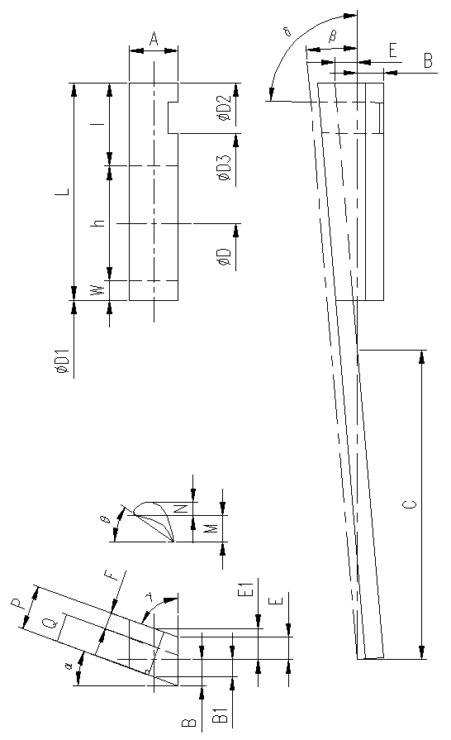
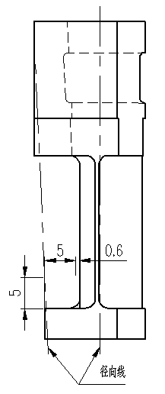
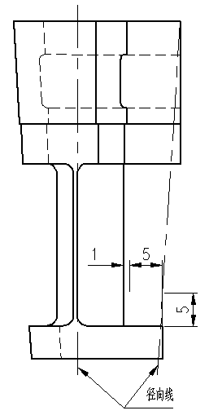
说明 | 符号 | 数值/mm/°
计算叶片只数 | Z | 94
叶片节径 | D | 410
型线高度 | h | 20
型线距离顶部高度 | l | 25
围带厚度 | W | 5
叶片高度 | L | 50
底部直径 | φD1 | 380
叶片宽度 | A | 16
菱形角 | α | 20
安装角 | θ | 54.7
右边长 | B | 9.3118
顶部直径 | φD2 | 480.000000
叶片夹角 | β | 3.821183
下边竖直长 | C | 139.727045
左边长 | E | 6.697358
中间右边长 | B1 | 6.400038
中间下边竖直长 | C1 | 96.034968
中间左边长 | E1 | 9.615608
外菱形面夹角 | γ | 69.958982
延长线 | F | 9.033361
单边垂线 | P | 15.05
左边长 | E' | 3.357795
中间左边长 | E1' | 6.276044 | 间隙 | EN | AN
外菱形面夹角 | γ' | 69.958982 |  | 1 | 0.6
延长线 | F' | 5.896016
单边垂线 | Q | 11.91
叶根直径 | φD3 | 450.000000
左边长 | E'' | 5.695489
叶根夹角 | δ | 89.69
型线底径 |  | 390.000000
中分面叶片夹角 |  | 4.225600
其他处叶片夹角 |  | 3.8212
等效叶片只数 |  | 94.211671
叶根槽高度增加 |  | 0.07
叶根顶高度增加 |  | 0.05
首导叶底部宽度 |  | 19.26
首导叶顶部宽度 |  | 21.25
末导叶底部宽度 |  | 25.40
末导叶根顶部宽度 |  | 15.05
末导叶根顶高度增加 |  | 0.09

蓝色输入
绿色选择
红色结果
黑色过程

级号 | 1

动叶计算过程
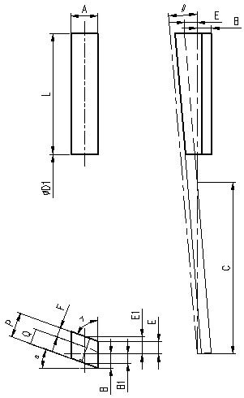
说明 | 符号 | 数值/mm
叶片只数 | Z | 95
叶片高度 | L | 56
底部直径 | φD1 | 334
叶片宽度 | A | 16
菱形角 | α | 20
右边长 | B | 9.3118
顶部直径 | φD2 | 446.000000
叶片夹角 | β | 3.789474
下边竖直长 | C | 140.894503
左边长 | E | 5.438290
中间右边长 | B1 | 6.400038
中间下边竖直长 | C1 | 96.837366
中间左边长 | E1 | 8.356432
外菱形面夹角 | γ | 69.959661
延长线 | F | 7.850466
单边垂线 | P | 13.864534
左边长 | E' | 1.729108
中间左边长 | E1' | 4.647250
外菱形面夹角 | γ' | 69.959661
延长线 | F' | 4.365868
单边垂线 | Q | 10.379936
安装角 | θ | 58.7

蓝色输入
绿色选择
红色结果
黑色过程

级号 | 1

导叶绘图表
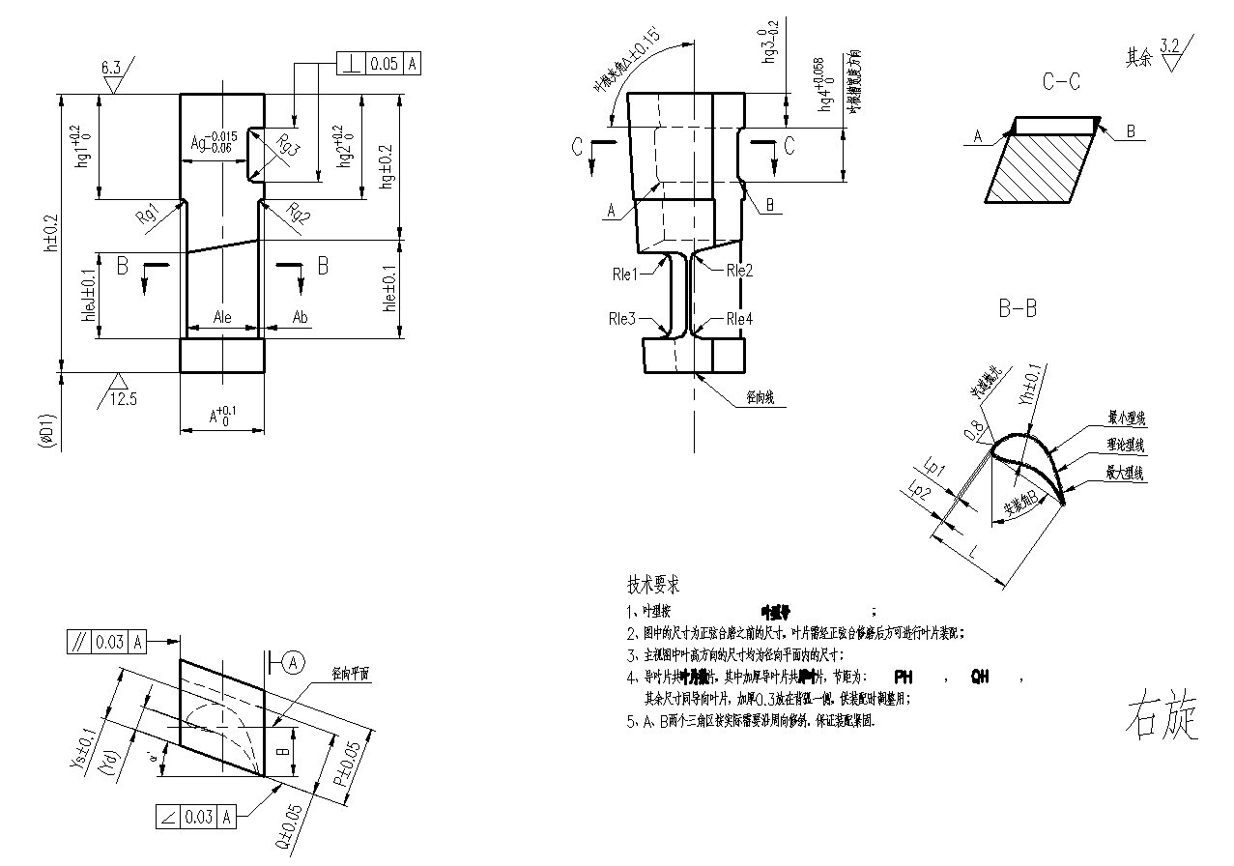
压力级1导叶片
 | 红色字体复制区域
hleJ | 20±0.1
Ag | 12.8
hg1 | 17.5
h | 50±0.2
Hg2 | 17.5
hg | 25±0.2
hle | 20±0.1
A | 16
D1 | (%%C380)
Ale | 13.5
Ab | 1
Rg1 | R2
Rg2 | R2
Rg3 | R1
叶根夹角Δ | 89.69±0.15°
hg3 | 6.05
hg4 | 9.07
Rle1 | R2
Rle2 | R2
Rle3 | R2
Rle4 | R2
Ys | 10±0.1
Yd | (4.65)
菱形角α | 20°
B | 9.31
Q | 11.91±0.05
P | 15.05±0.05
Lp1 | 0.05
Lp2 | 0.05
L | 16.91
安装角B | 54.7°
YH | 5.39±0.1
叶型号 | HS43024.05.06.50(JQF1-16)
叶片数 | 90
厚叶 | 9
PH | 15.05+0.3
QH | 11.91+0.3

首导叶绘图表
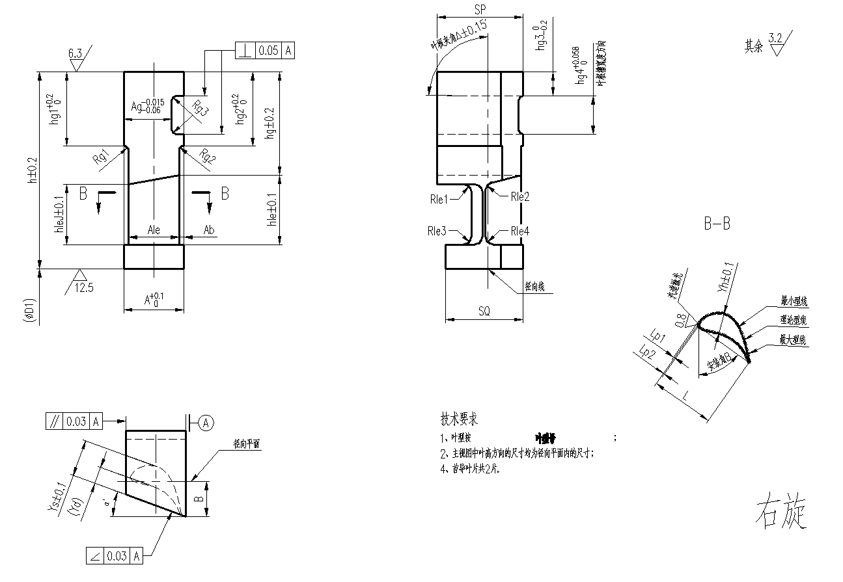
压力级1首导叶
 | 红色字体复制区域
SQ | 19.26
SP | 21.25
叶型号 | HS43024.05.06.50(JQF1-16)
Yh | 5.39±0.1
安装角B | 54.7°
L | 16.91
Lp2 | 0.05
Lp1 | 0.05
B | 9.31
菱形角α | 20°
Yd | (4.65)
Ys | 10±0.1
Rle4 | R2
Rle3 | R2
Rle2 | R2
Rle1 | R2
hg4 | 9.07
hg3 | 6.05
叶根夹角Δ | 89.69±0.15°
Rg3 | R1
Rg2 | R2
Rg1 | R2
Ab | 1
Ale | 13.5
D1 | (%%C380)
A | 16
hle | 20±0.1
hg | 25±0.2
hg2 | 17.5
h | 50±0.2
hg1 | 17.5
Ag | 12.8
hleJ | 20±0.1

末导叶绘图表
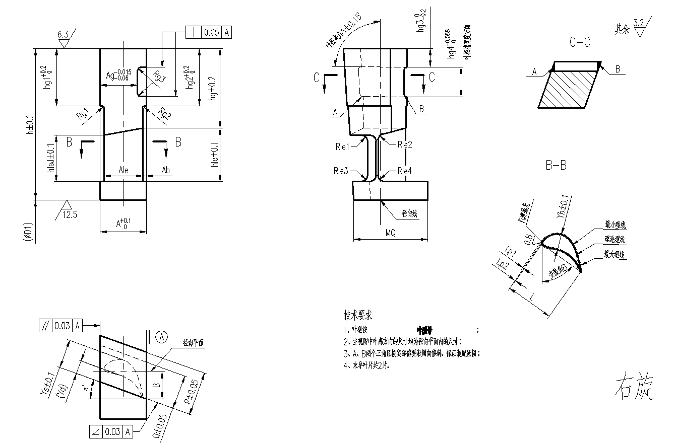
压力级1末导叶
 | 红色字体复制区域
MQ | 25.4
叶型号 | HS43024.05.06.50(JQF1-16)
Yh | 5.39±0.1
安装角B | 54.7°
L | 16.91
Lp2 | 0.05
Lp1 | 0.05
P | 15.05±0.05
Q | 11.91±0.05
B | 9.31
菱形角α | 20°
Yd | (4.65)
Ys | 10±0.1
Rle4 | R2
Rle3 | R2
Rle2 | R2
Rle1 | R2
hg4 | 9.07
hg3 | 6.05
叶根夹角Δ | 89.69±0.15°
Rg3 | R1
Rg2 | R2
Rg1 | R2
Ab | 1
Ale | 13.5
D1 | (%%C380)
A | 16
hle | 20±0.1
hg | 25±0.2
hg2 | 17.5
h | 50±0.2
hg1 | 17.5
Ag | 12.8
hleJ | 20±0.1

末导叶根绘图表
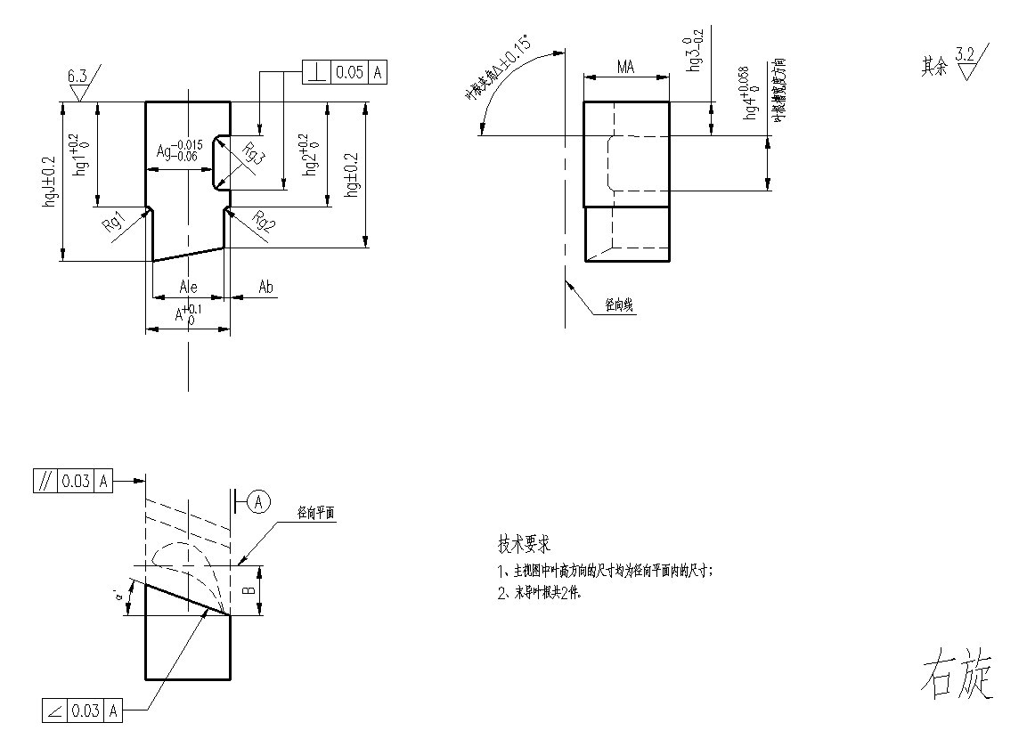
压力级1末导叶根
 | 红色字体复制区域
MA | 15.05
hgJ | 25±0.2
Ag | 12.8
hg1 | 17.5
hg2 | 17.5
hg | 25±0.2
A | 16
Ale | 13.5
Ab | 1
Rg1 | R2
Rg2 | R2
Rg3 | R1
叶根夹角Δ | 89.69±0.15°
hg3 | 6.09
hg4 | 9.07
菱形角α | 20°
B | 9.31

